טבלת דרישות
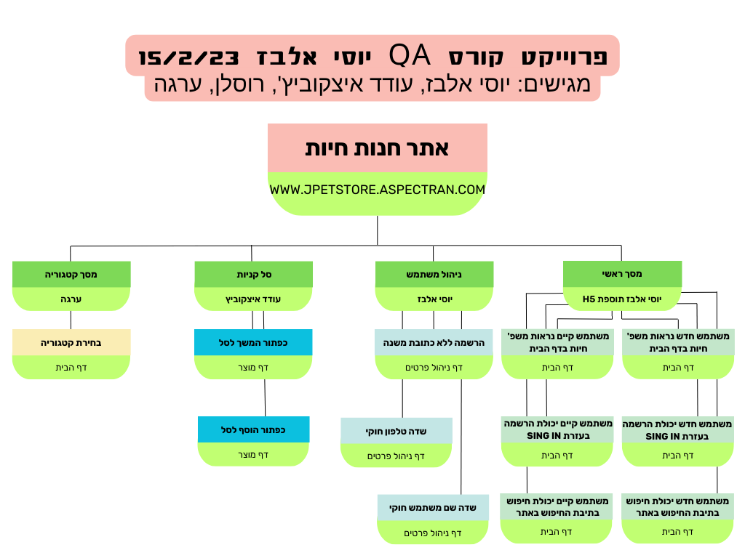

דרישת אב | מס דרישה | דרישת בן (פונקציה) | הסבר לפונקציה (מה) | סעיף תנאי הבדיקה | תנאי בדיקה test condition (איך) | מס תסריט | תסריט הבדיקה test case | מטרה | שם מבצע
ניהול משתמש | 1 | הרשמה משתמש חדש ללא כתובת משנה | פונקציה זו מאפשרת למשתמש חדש להרשם לאתר ללא מילוי שדה כתובת משנה | 1.1 | אם לחצת על SING UP הגעת למסך פתיחת חשבון חדש | 1 | הוספת משתמש חדש ללא מילוי שדה כתובת משנה | מטרת התסריט היא לוודא כי המערכת מאפשרת הוספת לקוח חדש כאשר הוא לא קיים, ללא מילוי של שדה כתובת משנה | יוסי + רוסלן
 |  |  | המלצה - פונקציה זאת תאפשר למשתמש חדש להחרשם ללא שדות חובה | (המלצה) 1.2 | אם הזנתי פרטים שם משתמש וסיסמה ולא מילאתי את שאר שדות החובה האם ניתן ליצור חשבון הכל זאת | 2 | הוספת משתמש חדש ללא שדות חובה | מטרת התסריט היא לוודא כי המערכת לא מאפשרת הוספת משתמש חדש אם לא מילא את כל שדות החובה
 |  |  | המלצה- פתיחת חשבון חדש למשתמש חדש לאחר מילוי כל השדות באופן חוקי | (המלצה) 1.3 | אם הזנתי פרטים כולל כל שדות החובה האם אכן נפתח משתמש חדש על שמי עם כל הפרטים | 3 | אימות הוספת משתמש חדש | מטרת התסריט היא לוודא כי המערכת אכן הוסיפה משתמש חדש באופן תקין עם כל פרטיו האישיים
 |  |  | המלצה - פונקציה זו מאפשרת למשתמש חדש להרשם לאתר עם שם של משתמש קיים | (המלצה) 1.4 | האם ניתן להוסיף משתמש חדש על אותם פרטים של משתמש קיים | 4 | הוספת משתמש חדש על משתמש קיים | טרת התסריט היא לוודא כי המערכת אינה מוסיפה משתמש חדש באופן תקין עם משתמש קיים
 | 2 | שדה טלפון חוקי מספרים שלמים וסימנים ()+- | פונקציה זו מאפשרת למשתמש קיים להזין בשדה טלפון רק מספרים שלמים וסימנים ()+- | 2.1 | אם אני מחובר למערכת כמשתמש קיים אני יכול לערוך מחדש שדה טלפון | 5 | מחובר למערכת כמשתמש קיים אני יכול להזין בשדה טלפון רק מספרים וסימנים ()+- | מטרת התסריט היא לוודא שמשתמש אינו יכול להזין מספר טלפון באופן לא חוקי. רק ספרות וסימנים ()+- בלבד
 |  |  | כניסה בתור משתמש רשום לאתר ולמלא שדה טלפון בספרות בלבד | 2.2 | ם אני מחובר למערכת כמשתמש קיים אני יכול לערוך מחדש שדה טלפון | 6 | מחובר למערכת כמשתמש קיים אני יכול להזין בשדה טלפון רק מספרים בלבד | מטרת התסריט היא לוודא שמשתמש אינו יכול להזין מספר טלפון באופן לא חוקי. רק ספרות וסימנים ()+- בלבד
 |  |  | כניסה בתור משתמש רשום לאתר ולמלא שדה טלפון ללא ספרות רק סימנים ()+- | 2.3 | ם אני מחובר למערכת כמשתמש קיים אני יכול לערוך מחדש שדה טלפון | 7 | מחובר למערכת כמשתמש קיים אני יכול להזין בשדה טלפון רק סימנים ()+- | מטרת התסריט היא לוודא שמשתמש אינו יכול להזין מספר טלפון באופן לא חוקי. רק ספרות וסימנים ()+- בלבד
 |  |  | כניסה בתור משתמש רשום לאתר ולמלא שדה טלפון בספרות וסימנים אחרים $&%* | 2.4 | ם אני מחובר למערכת כמשתמש קיים אני יכול לערוך מחדש שדה טלפון | 8 | מחובר למערכת כמשתמש קיים אני יכול להזין בשדה טלפון רק מספרים וכל הסימנים השונים ללא ()+- | מטרת התסריט היא לוודא שמשתמש אינו יכול להזין מספר טלפון באופן לא חוקי. רק ספרות וסימנים ()+- בלבד
 |  |  | כניסה בתור משתמש רשום לאתר ולמלא שדה טלפון באותיות סימנים ומספרים שונים | 2.5 | ם אני מחובר למערכת כמשתמש קיים אני יכול לערוך מחדש שדה טלפון | 9 | מחובר למערכת כמשתמש קיים אני יכול להזין בשדה טלפון באותיות סימנים ומספרים שונים | מטרת התסריט היא לוודא שמשתמש אינו יכול להזין מספר טלפון באופן לא חוקי. רק ספרות וסימנים ()+- בלבד
 |  |  | כניסה בתור משתמש רשום לאתר ולמלא שדה טלפון בסימנים שונים כולל ()+- | 2.6 | ם אני מחובר למערכת כמשתמש קיים אני יכול לערוך מחדש שדה טלפון | 10 | מחובר למערכת כמשתמש קיים אני יכול להזין בשדה טלפון רק סימנים שונים כולל ()+- | מטרת התסריט היא לוודא שמשתמש אינו יכול להזין מספר טלפון באופן לא חוקי. רק ספרות וסימנים ()+- בלבד
 | 3 | חוקיות שדה שם משתמש ללא רווחים | פונקציה זו מאפשרת למשתמש אפשרות לעדכן את פרטי שם המשתמש ללא רווח בתחילת השדה או בסופו | 3.1 | האם ניתן לשנות שם משתמש ללא רווח בהתחלה ובסוף השדה | 6 | בתוך מסך שינוי שם משתמש, משנה שם משתמש ללא רווח בתחילת ובסוף השדה | מטרת התסריט היא לוודא שניתן לשנות פרטי משתמש באופן חוקי ללא רווחים בתחילת ובסוף השדה
 |  |  | פונקציה זו מאפשרת למשתמש אפשרות לעדכן את פרטי שם המשתמש ללא רווח בתחילת | 3.2 | האם ניתן לשנות שם משתמש ללא רווח בהתחלת השדה | 7 | בתוך מסך שינוי שם משתמש, משנה שם משתמש ללא רווח בתחילת השדה | מטרת התסריט היא לוודא שניתן לשנות פרטי משתמש באופן חוקי ללא רווחים בתחילת ובסוף השדה
 |  |  | פונקציה זו מאפשרת למשתמש אפשרות לעדכן את פרטי שם המשתמש ללא רווח בסופו של השדה | 3.3 | האם ניתן לשנות שם משתמש ללא רווח בסוף השדה | 8 | בבתוך מסך שינוי שם משתמש, משנה שם משתמש ללא רווח בסוף השדה | מטרת התסריט היא לוודא שניתן לשנות פרטי משתמש באופן חוקי ללא רווחים בתחילת ובסוף השדה
 |  |  | פונקציה זו מאפשרת למשתמש אפשרות לעדכן את פרטי שם המשתמש עם רווח בתחילת השדה ובסופו | 3.4 | האם ניתן לשנות שם משתמש ע"י רווח בהתחלה ובסוף השדה בלבד | 9 | בתוך מסך שינוי שם משתמש, משנה שם משתמש רק בעזרת רווח | מטרת התסריט היא לוודא שניתן לשנות פרטי משתמש באופן חוקי ללא רווחים בתחילת ובסוף השדה
סל קניות | 4 | כפתור המשך לסל הקניות | בעת לחיצה על הכפתור על המשתמש לעבור למסך ביצוע הזמנה | 4.1 | נכנסים כמשתמש לא רשום | 10 | לוחצים על הכפתור | המשתמש אמור להגיע למסך רישום משתמש קיים | עודד
 |  |  |  | 4.2 | נכנסים כמשתמש רשום | 11 | לוחצים על הכפתור | המשתמש אמור להגיע למסך ביצוע הזמנה

 | 5 | כפתור הוספה לסל | כפתור המאפשר להוסיף מוצרים לסל | 5.1 | נכנסים כמשתמש רשום ואז כלא רשום והולכים למסך מוצר או מסך תת קטגוריה | 12 | לוחצים על הכפתור פעם אחת | לוודא כי המוצר נוסף לסל

 |  |  |  | 5.2 | נכנסים כמשתמש רשום ואז כלא רשום והולכים למסך מוצר או מסך תת קטגוריה | 13 | לוחצים על הכפתור פעם נוספת | לוודא כי המוצר התווסף לסל פעמיים
מסך קטגוריה | 6 | בחירת קטגוריה | פונקציה זו מאפשרת למשתמש לבחור קטגוריה | 6.1 | אם אני לקוח לא רשום אני רוצה לבחור תת קטגוריה על ידי לחיצה על הלינק | 14 | בחירת תת קטגוריה | מטרת הבדיקה היא לוודא שיש אפשרות לבחירת תת קטגוריה למשתמש לא רשום | ערגה
 |  |  |  | 6.2 | אם אני משתמש לא רשום אני רוצה שתהיה לי אפשרות לחזור למסך הראשי על לחיצה על הלוגו מצד שמאל | 15 | לחיצה על לוגו | מטרת הבדיקה היא לוודא שיש אפשרות לחזור למסך הראשי על ידי לחיצה על הלוגו
 |  |  |  | 6.3 | אם אני משתמש רשום אני רוצה לחזור למסך הראשי על ידי לחיצה על הלינק מצד ימין | 16 | לחיצה על לינק | מטרת הבדיקה היא לוודא שבתור משתמש רשום תהיה לי אופציה ללחוץ על הלינק ויוביל אותי חזרה לעמוד הראשי

 |  |  | תוספת לפרוייקט סיום H5 - דרישת אב: מסך ראשי מבצע: יוסי אלבז

דרישת אב | מס דרישה | דרישת בן (פונקציה) | הסבר לפונקציה (מה) | סעיף תנאי הבדיקה | תנאי בדיקה test condition (איך) | מס תסריט | תסריט הבדיקה test case | מטרה | שם מבצע
מסך ראשי יוסי | 7 | 1. בתור משתמש לא רשום אני רוצה לראות פירוט של משפחות החיות הנמכרות | פונקציה זו מאפשרת למשתמש חדש לא רשום אפשרות לראות את משפחות החיות הנמכרות באתר הנ"ל | 7.1 | משתמש לא רשום נכנסתי לאתר חנות חיות לדף הבית בדסקטופ | 17 | לא מחובר למערכת נכנס לדף הבית ורואה משפחות חיות למכירה | לוודא שניתן למשתמש לא רשום לראות את משפחות החיות למכירה באתר | יוסי אלבז H5

 |  |  |  | 7.2 | משתמש לא רשום נכנסתי לאתר חנות חיות לדף הבית בנייד מערכת אנדרואיד | 18 | לא מחובר למערכת נכנס לדף הבית ורואה משפחות חיות למכירה | לוודא שניתן למשתמש לא רשום לראות את משפחות החיות למכירה באתר

 |  |  |  | 7.3 | משתמש לא רשום נכנסתי לאתר חנות חיות לדף הבית בנייד מערכת IOS | 19 | לא מחובר למערכת נכנס לדף הבית ורואה משפחות חיות למכירה | לוודא שניתן למשתמש לא רשום לראות את משפחות החיות למכירה באתר

 | 8 | 2. בתור משתמש רשום אני רוצה לראות פירוט של משפחות החיות הנמכרות | פונקציה זו מאפשרת למשתמש קיים אשר רשום למערכת אפשרות לראות את משפחות החיות הנמכרות באתר הנ"ל | 8.1 | משתמש רשום נכנסתי לאתר חנות חיות לדף הבית בדסקטופ | 20 | כן מחובר למערכת נכנס לדף הבית ורואה משפחות חיות למכירה | לוודא שניתן למשתמש כן רשום לראות את משפחות החיות למכירה באתר

 |  |  |  | 8.2 | משתמש רשום נכנסתי לאתר חנות חיות לדף הבית בנייד מערכת אנדרואיד | 21 | כן מחובר למערכת נכנס לדף הבית ורואה משפחות חיות למכירה | לוודא שניתן למשתמש כן רשום לראות את משפחות החיות למכירה באתר

 |  |  |  | 8.3 | משתמש רשום נכנסתי לאתר חנות חיות לדף הבית בנייד מערכת IOS | 22 | כן מחובר למערכת נכנס לדף הבית ורואה משפחות חיות למכירה | לוודא שניתן למשתמש כן רשום לראות את משפחות החיות למכירה באתר

 | 9 | 3. בתור משתמש לא רשום אני רוצה להכנס להירשם דרך האפשרות של Sign in | פונקציה זו מאפשרת למשתמש חדש אשר לא רשום במערכת אפשרות ללחוץ על כפתור SING IN ולהגיע לדף הרשמה לאתר | 9.1 | משתמש לא רשום נכנסתי לאתר חנות חיות לדף הבית בדסקטופ ללחוץ SING IN ולהגיע לדף הרשמה | 23 | לא מחובר למערכת נכנס לדף הבית לוחץ על כפתור SING IN מגיע לדף הרשמה לאתר | לוודא שמשתמש לא רשום יכול להרשם לאתר ע"י כפתור SING IN

 |  |  |  | 9.2 | משתמש לא רשום נכנסתי לאתר חנות חיות לדף הבית בנייד מערכת אנדרואיד ללחוץ SING IN ולהגיע לדף הרשמה | 24 | לא מחובר למערכת נכנס לדף הבית לוחץ על כפתור SING IN מגיע לדף הרשמה לאתר | לוודא שמשתמש לא רשום יכול להרשם לאתר ע"י כפתור SING IN

 |  |  |  | 9.3 | משתמש לא רשום נכנסתי לאתר חנות חיות לדף הבית בנייד מערכת IOS ללחוץ SING IN ולהגיע לדף הרשמה | 25 | לא מחובר למערכת נכנס לדף הבית לוחץ על כפתור SING IN מגיע לדף הרשמה לאתר | לוודא שמשתמש לא רשום יכול להרשם לאתר ע"י כפתור SING IN

 | 10 | 4. בתור משתמש רשום אני רוצה להכנס לאתר כרשום דרך האפשרות של Sign in | פונקציה זו מאפשרת למשתמש קיים אשר רשום למערכת אפשרות ללחוץ על כפתור SING IN ולהגיע לדף הרשמה לאתר | 10.1 | משתמש כן רשום נכנסתי לאתר חנות חיות לדף הבית בדסקטופ ללחוץ SING IN ולהגיע לדף הרשמה | 26 | כן מחובר למערכת נכנס לדף הבית לוחץ על כפתור SING IN מגיע לדף הרשמה לאתר | לוודא שמשתמש כן רשום יכול להרשם לאתר ע"י כפתור SING IN

 |  |  |  | 10.2 | משתמש כן רשום נכנסתי לאתר חנות חיות לדף הבית בנייד מערכת אנדרואיד ללחוץ SING IN ולהגיע לדף הרשמה | 27 | כן מחובר למערכת נכנס לדף הבית לוחץ על כפתור SING IN מגיע לדף הרשמה לאתר | לוודא שמשתמש כן רשום יכול להרשם לאתר ע"י כפתור SING IN

 |  |  |  | 10.3 | משתמש כן רשום נכנסתי לאתר חנות חיות לדף הבית בנייד מערכת IOS ללחוץ SING IN ולהגיע לדף הרשמה | 28 | כן מחובר למערכת נכנס לדף הבית לוחץ על כפתור SING IN מגיע לדף הרשמה לאתר | לוודא שמשתמש כן רשום יכול להרשם לאתר ע"י כפתור SING IN

 | 11 | 5. בתור משתמש לא רשום אני רוצה לחפש באתר | פונקציה זו מאפשרת למשתמש חדש שאינו קיים במערכת אפשרות לבצע חיפוש באתר ע"י רשימה של שאילתת חיפוש בתיבת החיפוש ולהגיע לדף הרצוי | 11.1 | משתמש לא רשום נכנסתי לאתר חנות חיות לדף הבית בדסקטופ ביצעתי חיפוש בתיבת החיפוש | 29 | לא מחובר למערכת נכנס לדף הבית רושם שאילתת חיפוש מגיע לדף ומגיע לדף הרצוי | לוודא שמשתמש לא רשום יכול לבצע חיפוש בתיבת החיפוש באתר ע"י כתיבה של מילים ומספרים

 |  |  |  | 11.2 | משתמש לא רשום נכנסתי לאתר חנות חיות לדף הבית בנייד מערכת אנדרואיד ביצעתי חיפוש בתיבת החיפוש | 30 | לא מחובר למערכת נכנס לדף הבית רושם שאילתת חיפוש מגיע לדף ומגיע לדף הרצוי | לוודא שמשתמש לא רשום יכול לבצע חיפוש בתיבת החיפוש באתר ע"י כתיבה של מילים ומספרים

 |  |  |  | 11.3 | משתמש לא רשום נכנסתי לאתר חנות חיות לדף הבית בנייד מערכת IOS ביצעתי חיפוש בתיבת החיפוש | 31 | לא מחובר למערכת נכנס לדף הבית רושם שאילתת חיפוש מגיע לדף ומגיע לדף הרצוי | לוודא שמשתמש לא רשום יכול לבצע חיפוש בתיבת החיפוש באתר ע"י כתיבה של מילים ומספרים

 | 12 | 6. בתור משתמש רשום אני רוצה לחפש באתר | פונקציה זו מאפשרת למשתמש רשום אשר קיים במערכת אפשרות לבצע חיפוש באתר ע"י רשימה של שאילתת חיפוש בתיבת החיפוש ולהגיע לדף הרצוי | 12.1 | משתמש כן רשום נכנסתי לאתר חנות חיות לדף הבית בדסקטופ ביצעתי חיפוש בתיבת החיפוש | 32 | כן מחובר למערכת נכנס לדף הבית רושם שאילתת חיפוש מגיע לדף ומגיע לדף הרצוי | לוודא שמשתמש לא רשום יכול לבצע חיפוש בתיבת החיפוש באתר ע"י כתיבה של מילים ומספרים

 |  |  |  | 12.2 | משתמש כן רשום נכנסתי לאתר חנות חיות לדף הבית בנייד מערכת אנדרואיד ביצעתי חיפוש בתיבת החיפוש | 33 | כן מחובר למערכת נכנס לדף הבית רושם שאילתת חיפוש מגיע לדף ומגיע לדף הרצוי | לוודא שמשתמש לא רשום יכול לבצע חיפוש בתיבת החיפוש באתר ע"י כתיבה של מילים ומספרים

 |  |  |  | 12.3 | משתמש כן רשום נכנסתי לאתר חנות חיות לדף הבית בנייד מערכת IOS ביצעתי חיפוש בתיבת החיפוש | 34 | כן מחובר למערכת נכנס לדף הבית רושם שאילתת חיפוש מגיע לדף ומגיע לדף הרצוי | לוודא שמשתמש לא רשום יכול לבצע חיפוש בתיבת החיפוש באתר ע"י כתיבה של מילים ומספרים

 |  |  |  |  |  |  |  |  |  | 0

